Detalhamento_Avarias
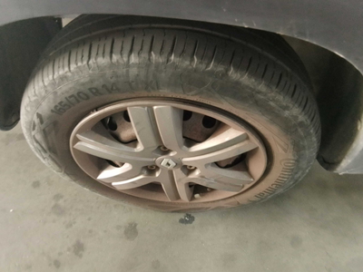
Detalhamento da Cobrança

Cliente | xxxx
Contrato: | xxxx

Placa: | RUN5B23 |  | VALOR TOTAL
Modelo: | KWID ZEN 1.0 12V SCE FLEX 4P C/AR |  | R$135.00
Cor: | BRANCO GLACIER

1 | Troca jogo de calotas | Valor | R$135.00

